2T
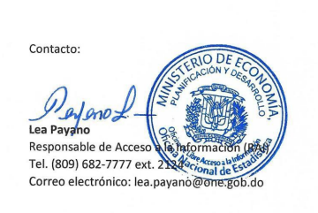
Actualizado al 10/01/2023, 11:40 am/pm.
Oficina Nacional de Estadistica
INFORME ESTADISTICO TRIMESTRAL DEL 311. QUEJAS, RECLAMACIONES Y SUGERENCIAS
Octubre - Diciembre, 2022
TIPO | Octubre | Noviembre | Diciembre | CASOS | RESUELTOS | PENDIENTES
QUEJAS | 0 | 19 | 39 | 58 | 44 | 14
RECLAMACIONES | 0 | 3 | 130 | 133 | 78 | 55
SUGERENCIAS | 1 | 0 | 0 | 1 | 1 | 0
OTRAS |  |  |  | 0 | 0 | 0
TOTAL |  |  |  | 192 | 123 | 69

